스킨뎁스_금속종류별
Skin Depth (피가열체) |  | *금속의 온도 상승별 저항변화 계수를 감안한 침투 깊이 환산식 |  |  |  |  |  |  |  |  |  |  | GA Strip 투자율/저항변화 계수를 감안한 침투 깊이 환산식
도체의 종류 | 타프피치 | Mn 함량이있는 합금계 저항 추정치 (순철 Fe : 9.71) |  |  |  |  |  |  |  |  |  |  | Material | Hot Steel | Hot Steel | Hot Steel | Hot Steel | Hot Steel | Hot Steel | Hot Steel | Hot Steel
도체 고유전기저항(Ohm*m) | 1.8 | 20 | 20 | 20 | 20 | 20 | 20 | 20 | 20 | 20 | 20 | [Ωm×10E-8] | Resistance | 14.2 | 14.2 | 14.2 | 14.2 | 14.2 | 14.2 | 14.2 | 14.2 | [Ωm×10E-8]
도체의 온도저항계수 | 0.004041 | 0.005 | 0.005 | 0.005 | 0.005 | 0.005 | 0.005 | 0.005 | 0.005 | 0.005 | 0.005 | at 20℃ | Co K | 0.0066 | 0.0066 | 0.0066 | 0.0066 | 0.0066 | 0.0066 | 0.0066 | 0.0066 | at 20℃
도체의 온도 | 100 | 350 | 350 | 350 | 350 | 350 | 350 | 350 | 350 | 350 | 350 | ℃ | Temperature | 500 | 500 | 500 | 500 | 500 | 500 | 500 | 500 | ℃
도체의 산출저항 | 2.381904 | 53 | 53 | 53 | 53 | 53 | 53 | 53 | 53 | 53 | 53 | [Ωm×10E-8] | Cal Resistance | 59.1856 | 59.1856 | 59.1856 | 59.1856 | 59.1856 | 59.1856 | 59.1856 | 59.1856 | [Ωm×10E-8]
 | 41983220.147 |  |  |  |  |  |  |  |  |  |  |  | Cal Conductivity | 1689600 | 1689600 | 1689600 | 1689600 | 1689600 | 1689600 | 1689600 | 1689600 | [SIMENS/m]
비투자율 | 1 | 100 | 50 | 40 | 20 | 10 | 5 | 100 | 50 | 10 | 5 | ui | Permerbility투자율 | 20 | 50 | 80 | 100 | 20 | 50 | 80 | 100 | μi
주파수(Hz) | 10000 | 80000 | 80000 | 80000 | 80000 | 80000 | 80000 | 50000 | 50000 | 50000 | 50000 | [Hz] | Frequency | 50 | 50 | 50 | 50 | 80 | 80 | 80 | 80 | [kHz]
Skin Depth(m) | 0.000777 | 0.000130 | 0.000183 | 0.000205 | 0.000290 | 0.000410 | 0.000579 | 0.000164 | 0.000232 | 0.000518 | 0.000733 | [m] | Skin Depth(m) | 0.00039 | 0.00024 | 0.00019 | 0.00017 | 0.00031 | 0.00019 | 0.00015 | 0.00014 | [m]
Skin Depth(mm) | 0.777 | 0.130 | 0.183 | 0.205 | 0.290 | 0.410 | 0.579 | 0.164 | 0.232 | 0.518 | 0.733 | [mm] | Skin Depth(mm) | 0.387 | 0.245 | 0.194 | 0.173 | 0.306 | 0.194 | 0.153 | 0.137 | [mm]
 |  |  |  |  |  |  |  |  |  |  |  |  | X3 Skin Depth (조업 최저두께) | 1.16 | 0.73 | 0.58 | 0.52 | 0.92 | 0.58 | 0.46 | 0.41 | [mmT]
 |  |  |  |  |  |  |  |  |  |  |  |  | X3.5 Skin Depth (에지 추가승온두께) | 1.36 | 0.86 | 0.68 | 0.61 | 1.07 | 0.68 | 0.54 | 0.48 | [mmT]
Material | Moly | Tungsten | Hot Steel | SUS 4** | Amorphous core | Hot Steel | Hot Steel | Amolphous core | Hot Steel | Cold Steel | Cold Steel
Resistance | 5.23 | 5.49 | 14.2 | 50 | 137 | 14.2 | 14.2 | 137 | 14.2 | 14.2 | 14.2 | [Ωm×10E-8]
Co K /1℃ | 0.004579 | 0.004403 | 0.0066 | 0.005 | 0.0066 | 0.0066 | 0.0066 | 0.005 | 0.0066 | 0.0066 | 0.0066 | at 20℃
Temperature | 2100 | 2100 | 1100 | 250 | 100 | 800 | 950 | 70 | 950 | 150 | 500 | ℃
Cal Resistance | 55.0421936 | 55.7687376 | 115.4176 | 107.5 | 209.336 | 87.3016 | 101.3596 | 171.25 | 101.3596 | 26.3836 | 59.1856 | [Ωm×10E-8]
Cal Conductivity | 1816788 | 1793119 | 866419 | 930233 | 477701 | 1145454 | 986586 | 583942 | 986586 | 3790233 | 1689600 | [SIMENS/m]
Relative Permerbility | 1 | 1 | 1 | 100 | 120 | 10 | 1 | 120 | 1 | 120 | 120 | μi
Frequemcy (kHz) | 3 | 3 | 0.5 | 10 | 10 | 1 | 12 | 100 | 20 | 3 | 1 | [kHz]
Skin Depth(m) | 0.00682 | 0.00686 | 0.02418 | 0.00052 | 0.00066 | 0.00470 | 0.00463 | 0.00019 | 0.00358 | 0.00043 | 0.00112 | [m]
Skin Depth(mm) | 6.817 | 6.862 | 24.181 | 0.522 | 0.665 | 4.703 | 4.626 | 0.190 | 3.583 | 0.431 | 1.118 | [mm]
X3 Skin Depth(고효율) | 20.45 | 20.59 | 72.54 | 1.57 | 1.99 | 14.11 | 13.88 | 0.57 | 10.75 | 1.29 | 3.35 | [mmT]
X2.5 Skin Depth(임계) | 17.04 | 17.16 | 60.45 | 1.30 | 1.66 | 11.76 | 11.56 | 0.48 | 8.96 | 1.08 | 2.79 | [mmT]

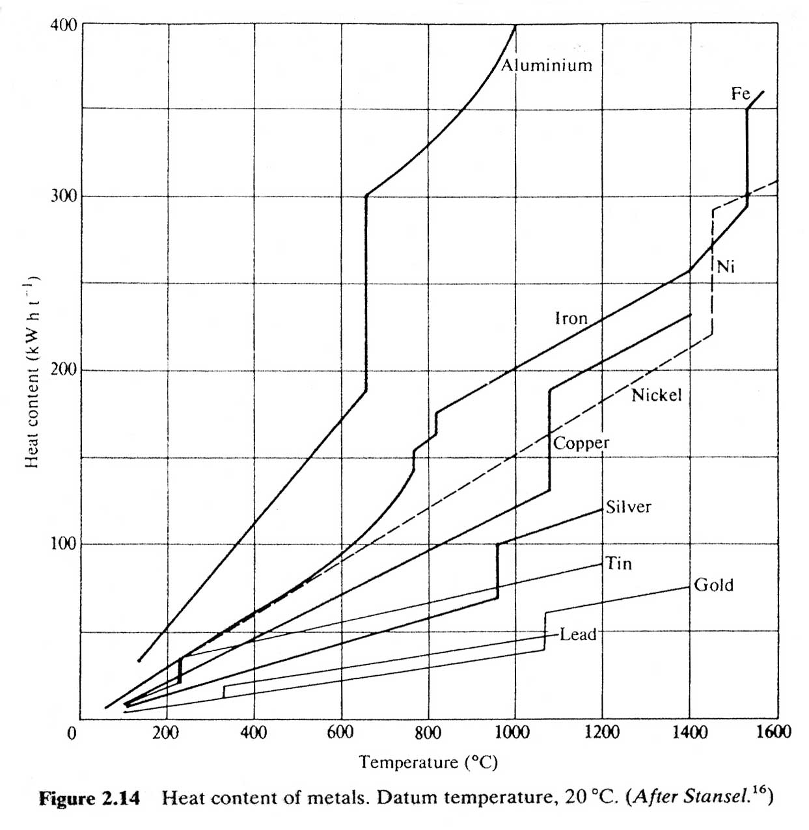
SA508 Carbo-steel Specific Heat
21.11111 | 400
37.77778 | 449
65.55556 | 462
93.33333 | 476
121.11111 | 487
148.88889 | 500
176.66667 | 513
204.44444 | 523
232.22222 | 534
260 | 546
287.77778 | 557
315.55556 | 566
343.33333 | 575
371.11111 | 587
398.88889 | 602
426.66667 | 616
454.44444 | 633
482.22222 | 646
510 | 664
537.77778 | 683
565.55556 | 704
593.33333 | 727
621.11111 | 752
648.88889 | 779
676.66667 | 819
704.44444 | 867
732.22222 | 961
760 | 1700
787.77778 | 1010
815.55556 | 647
830 | 685
1461.09 | 836
1501.04 | 845
1900 | 846
 | SA508 Carbo-steel Specific Heat
 | [℃] | [W·s/kg·k] | [mW·s/ton·k]
 | 21 | 400 | 4.00E+08
 | 38 | 449 | 4.49E+08
 | 66 | 462 | 4.62E+08
 | 93 | 476 | 4.76E+08
 | 121 | 487 | 4.87E+08
 | 149 | 500 | 5.00E+08
 | 177 | 513 | 5.13E+08
 | 204 | 523 | 5.23E+08
 | 232 | 534 | 5.34E+08
 | 260 | 546 | 5.46E+08
 | 288 | 557 | 5.57E+08
 | 316 | 566 | 5.66E+08
 | 343 | 575 | 5.75E+08
 | 371 | 587 | 5.87E+08
 | 399 | 602 | 6.02E+08
 | 427 | 616 | 6.16E+08
 | 454 | 633 | 6.33E+08
 | 482 | 646 | 6.46E+08
 | 510 | 664 | 6.64E+08
 | 538 | 683 | 6.83E+08
 | 566 | 704 | 7.04E+08
 | 593 | 727 | 7.27E+08
 | 621 | 752 | 7.52E+08
 | 649 | 779 | 7.79E+08
 | 677 | 819 | 8.19E+08
 | 704 | 867 | 8.67E+08
 | 732 | 961 | 9.61E+08
 | 760 | 1700 | 1.70E+09
 | 788 | 1010 | 1.01E+09
 | 816 | 647 | 6.47E+08
 | 830 | 685 | 6.85E+08
 | 1461 | 836 | 8.36E+08
 | 1501 | 845 | 8.45E+08
 | 1900 | 846 | 8.46E+08

